A Y II D4
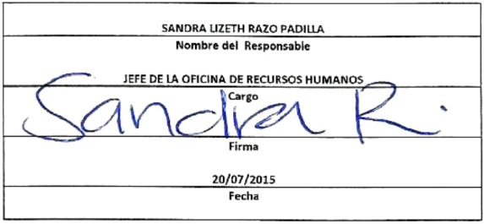
Formato: Personal con Licencia |  |  |  |  |  |  |  |  |  |  |  |  |  |  |  |  |  | ENTIDAD FEDERATIVA: | Baja California
Fondo de Aportaciones para la Educación Tecnológica y de Adultos/Colegio Nacional de Educación Profesional Técnica (FAETA/INEA) |  |  |  |  |  |  |  |  |  |  |  |  |  |  |  |  |  |  | 2do Trimestre 2015

Entidad Federativa | R.F.C. | CURP | NOMBRE | Clave integrada | Clave Presupuestal |  |  |  |  |  |  | Periodo Licencia |  | Percepciones pagadas en el Periodo de la Licencia con Presupuesto Federal* | Percepciones pagadas en el Periodo de la Licencia con Presupuesto de otra fuente* | Clave CT Origen | Licencia |  | Descripción de la Licencia
 |  |  |  |  | Partida Presupuestal | Código de Pago | Clave de Unidad | Clave de Sub Unidad | Clave de Categoría | Horas Semana Mes | Número de Plaza | Inicio | Conclusión |  |  |  | Clave | Tipo

BAJA CALIFORNIA | PAPC781021Q66 | PAPC781021MCMLRL01 | CELIA GUADALUPE PLASCENCIA PRECIADO | 8310101718T038200081 | 83101 | 1 | 7 | 18 | T03820 | 0 | 81 | 2015-02-16 | 2015-08-15 | 0.00 | 0.00 | T03820 | 16 | SIN GOCE DE SUELDO | LICENCIA SIN GOCE DE SUELDO POR 6 MESES
BAJA CALIFORNIA | VEGC680309QHA | VEGC680309MBCRNR07 | CARMEN LETICIA VERA GONZALEZ | 831011724T03820031 | 83101 | 1 | 7 | 24 | T03820 | 0 | 31 | 2015-04-16 | 2015-10-15 | 0.00 | 0.00 | T03820 | 16 | SIN GOCE DE SUELDO | LICENCIA SIN GOCE DE SUELDO POR 6 MESES
BAJA CALIFORNIA | NUCJ891015NA7 | NUCJ891015HBCXSS08 | JESUS ABRAHAM NUÑEZ CASTRO | 831011736T03803013 | 83101 | 1 | 7 | 36 | T03803 | 0 | 13 | 2015-01-01 | 2015-06-30 | 0.00 | 0.00 | T03803 | 16 | SIN GOCE DE SUELDO | LICENCIA SIN GOCE DE SUELDO POR 6 MESES

Total Personas : |  |  |  |  |  |  |  |  | Total Plazas : |  | 3 | Total Pto. Federal |  | 0.00

 |  |  |  |  |  |  |  |  |  |  |  | Total Ppto. Otras Fuentes

*Total de Percepciones reportadas por la Entidad Federativa como pagadas al trabajador durante la Licencia.
Fuente : Información proporcionada por las Entidades Federativas.

